Sheet1
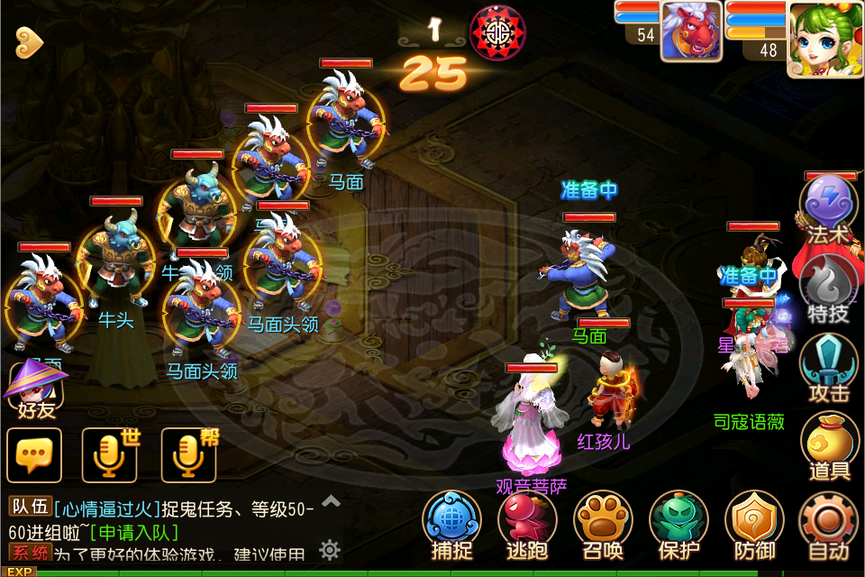
 |  |  |  |  |  | 战斗操作按钮需求
 |  |  |  |  |  | 法术
 |  |  |  |  |  | 特技
 |  |  |  |  |  | 攻击
 |  |  |  |  |  | 道具
 |  |  |  |  |  | 防御
 |  |  |  |  |  | 保护
 |  |  |  |  |  | 召唤
 |  |  |  |  |  | 逃跑
 |  |  |  |  |  | 捕捉
 |  |  |  |  |  | 设置3个【自动/取消/返回】

 |  |  |  |  |  | 战斗当前回合数
 |  |  |  |  |  | 数字 | 0——9艺术字
 |  |  |  |  |  | 第 回合 | 字体艺术字

 |  |  |  |  |  | 战斗倒计时
 |  |  |  |  |  | 底纹
 |  |  |  |  |  | 数字 | 0——9艺术字，颜色与战斗当前回合数不同

 |  |  |  |  |  | 玩家当前状态
 |  |  |  |  |  | 准备中 | 字体艺术字
 |  |  |  |  |  | 离线 | 字体艺术字
 |  |  |  |  |  | 选择怪物区域状态
 |  |  |  |  |  | 立体光圈，代表该怪物的选中区域

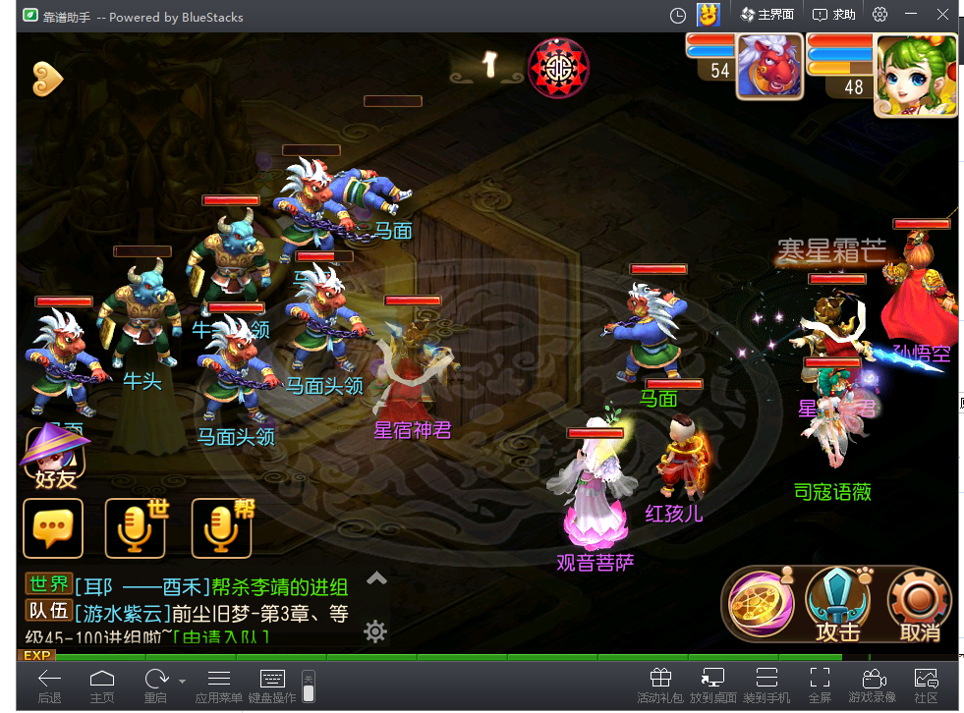
 |  |  |  |  |  | 掉血数值
 |  |  |  |  |  | 红字 | 0——9艺术字，显示位置人物/怪物头顶

 |  |  |  |  |  | 加血数值
 |  |  |  |  |  | 绿色 | 0——9艺术字，显示位置人物/怪物头顶

 |  |  |  |  |  | 战斗伤害值结算
 |  |  |  |  |  | 伤害总值 | 字体艺术字，显示位置人物头像下方，计算人物总伤害值

 |  |  |  |  |  | 选中特效
 |  |  |  |  |  | 选中某一人物/怪时，会在该玩家/怪脚下显示一个2秒的光环收缩特效

 |  |  |  |  |  | 释放技能名字
 |  |  |  |  |  | 底纹 | 玩家释放技能后，该技能会显示到底纹上

 |  |  |  |  |  | 战斗场景蒙板
 |  |  |  |  |  | 覆盖战斗场景，黑色半透明蒙板，蒙板正中会有个阵法影像

 |  |  |  |  |  | 自动时，人物宠物区分

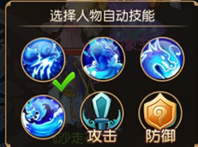
 |  |  |  |  |  | 控件
 |  |  |  |  |  | 勾选控件

 |  |  | 自动技能设置参考界面

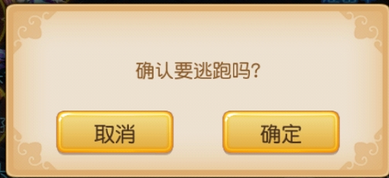

 |  |  |  |  |  | 按钮需求
 |  |  |  |  |  | 确认
 |  |  |  |  |  | 取消

 |  |  | 逃跑参考界面

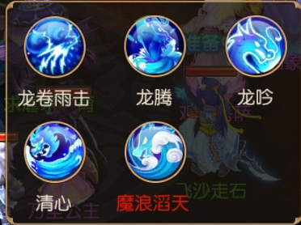
 |  |  |  | 技能/特技选择界面

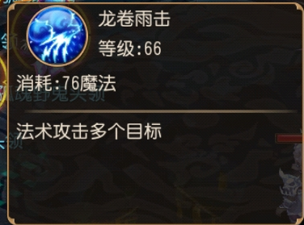
 |  |  |  | 法术/技能tips描述界面 | 点击某一法术/特技后，会有该法术/特技tips描述

整理
类型 | 需求 | 相关描述 |  | 备注
按钮 | 战斗操作按钮：法术、特技、攻击、道具、捕捉、逃跑、防御、保护、召唤、设置3个 逃跑确认按钮：确认、取消 | 战斗操作按钮中，【设置】按钮根据情况会变换名字为：自动/取消/返回
字体 | 0——9数字：4种艺术字体颜色（必包含红色、绿色） 准备中：艺术字 第 回合：艺术字 伤害总值：艺术字 离线：艺术字
底纹 | 战斗倒计时：当前回合倒计时底纹 释放技能：当玩家释放技能时，该技能名下会有个底纹
界面 | 法术/特技：2个通用界面，可收缩 逃跑确认界面：详见上面参考图 自动技能设置：详见上面参考图 法术/技能tips描述界面
特效 | 选择怪物区域状态 | 光环收缩特效，选中某一人物/怪时，会在该玩家/怪脚下显示一个2秒的光环收缩特效
其他 | 选中框：道具栏内，选中某一道具会有个选中框提示 光圈：当前回合战斗开始时，每个怪物身上会有一个立体光圈，代表该怪的可选中区域 战斗场景蒙板： 勾选控件：存在设置默认技能面板中 | 战斗场景蒙板：黑色半透明蒙板，蒙板正中会有个阵法影像

